상품제안서
에스모도 UV-C 무선 칫솔살균기 402 | 상품코드: F20394

 |  |  |  |  |  |  | 02-412-0044 | www.easy1.co.kr
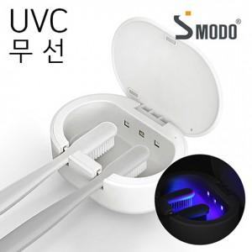

【상세/제작정보】 | <p>&nbsp;</p><table class="__se_tbl_ext" style="clear: both; width: 1863px; border-collapse: collapse; border-spacing: 0px; font-family: dotum; background-color: rgb(255, 255, 255);"><tbody><tr><td colspan="3" style="border-width: 1px 0px; border-top-style: solid; border-right-style: initial; border-bottom-style: solid; border-left-style: initial; border-top-color: rgb(236, 236, 236); border-right-color: initial; border-bottom-color: rgb(236, 236, 236); border-left-color: initial; border-image: initial; padding: 20px 0px; font-size: 13px; line-height: 1.5;">화이트품절, 그레이,블루 진행</td></tr></tbody></table><p>&nbsp;</p>

【인쇄/포장옵션】 | 실크, 풀칼라 / 포장지포장

【공급단가】 | 수량 | 50~ | 100~ | 500~ | 1,000~ | 2,000~
*VAT별도 | 단가 | 15,930원 | 15,340원 | 14,750원 | 14,160원 | 13,800원

【상품 URL】 | https://easy1.co.kr:443/src/goods_detail.php?gdno=20394

